ELIXIR F-HERD
NE MODIFIEZ QUE LES CASES SURLIGNEES EN JAUNE
 | RAPPORT DE PESEE DU |  |  | 2024-01-29
Aéronef concerné: ELIXIR / F-HERD
Masse maxi 630 kg
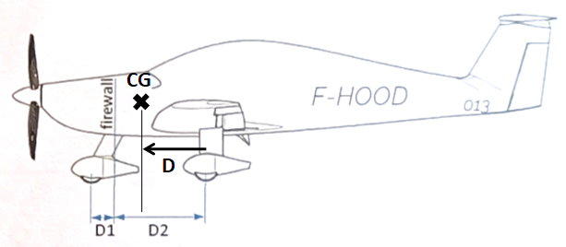
 |  | Référence: | Cloison Pare-feu
 |  | D1 = (mm) | -285
 |  | D2 = (mm) | 1040
 |  | Distance du C.G | Formule | Résultat
 |  | aux roues principales | D = (D2-D1).p1/M | 316.663
 |  | à la référence | X = D2-D | 723.337
CORRECTION | Masse(kg) | Moment(mm.kg) | Masse à vide (Kg)
Masse mesurée | 404.2 | 292373.000 | Position | Masse nette (Kg)
Item addtionnel 1 | 0 | 0.000 | Roue Gauche | 153.6
Item additionnel 2 | 0 | 0.000 | Roue Droite | 154
Item additionnel 3 | 1.3 | 1398.800 | Roue AV | 96.6
Masse à vide corrigée | 402.9 | 290974.200 | Masse mesurée | 404.2
 | Litres | Masse (kg) | Bras de levier (mm) | Moment (mm.kg)
Avion vide |  | 402.900 | 722.200 | 290,974.200
Garniture sièges |  | 3.700 | 1,076.000 | 3,981.200
Pilote |  | 73.300 | 1,150.000 | 84,295.000
Copilote |  | 73.300 | 1,150.000 | 84,295.000
Bagages |  | 0.000 | 1,580.000 | 0.000
Carburant | 99 | 71.280 | 774.000 | 55,170.720
Total départ |  | 624.480 | 830.637 | 518,716.120

 | <== Centrage AV |  |  |  | Avion vide
720.000 | 440.000 kg | 830.637 | 624 kg
720.000 | 500.000 kg
800.000 | 630.000 kg
860.000 | 630.000 kg
860.000 | 440.000 kg

Visa:
(limites d'impression)
Attention : les pesées ne sont pas toujours faîtes dans les mêmes conditions
Ici l'avion "vide" ne contient que ses instruments et son huile, pas d'essence.

Pour éviter la destruction intempestive des formules, cette feuille est "protégée"
Pour supprimer cette protection faire : "Outils", "Protection", "Ôter la protection de la feuille"

 | Zone de travail ; ne pas toucher
 | zones à saisir
 |  | Bras de levier | Masse
 | Avion type | ELIXIR
 | Avion immat | F-HERD
 | Date pesée | 2024-01-29
 | N° série | 14
 | Niveau
 | Réf | Cloison Pare-feu
 | D1 | -285
 | D2 | 1040
 | Roue G | 153.6
 | Roue D | 154
 | Roue AV | 96.6
Pesée | Ex Pesée
 | AV bas | 720.000 | 440.000 kg
 | AV haut | 720.000 | 500.000 kg
 | MOYEN | 800.000 | 630.000 kg
 | AR haut | 860.000 | 630.000 kg
 | AR bas | 860.000 | 440.000 kg
 | Calcul | 830.637 | 624 kg
 | Poids max |  | 630 kg
 | Tapisserie | 1076
 | Pilote | 1150
 | Copilote | 1,150.000
 | Bagages | 1,580.000
 | Essence | 774.000

